Arkusz0
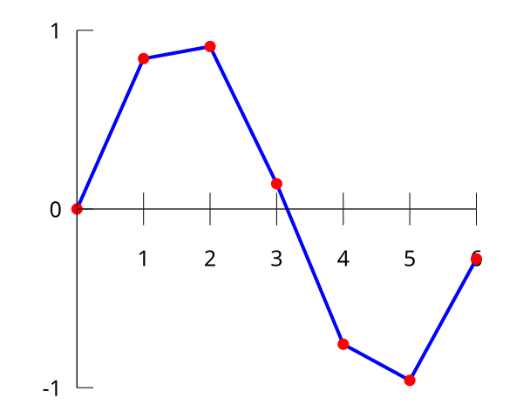
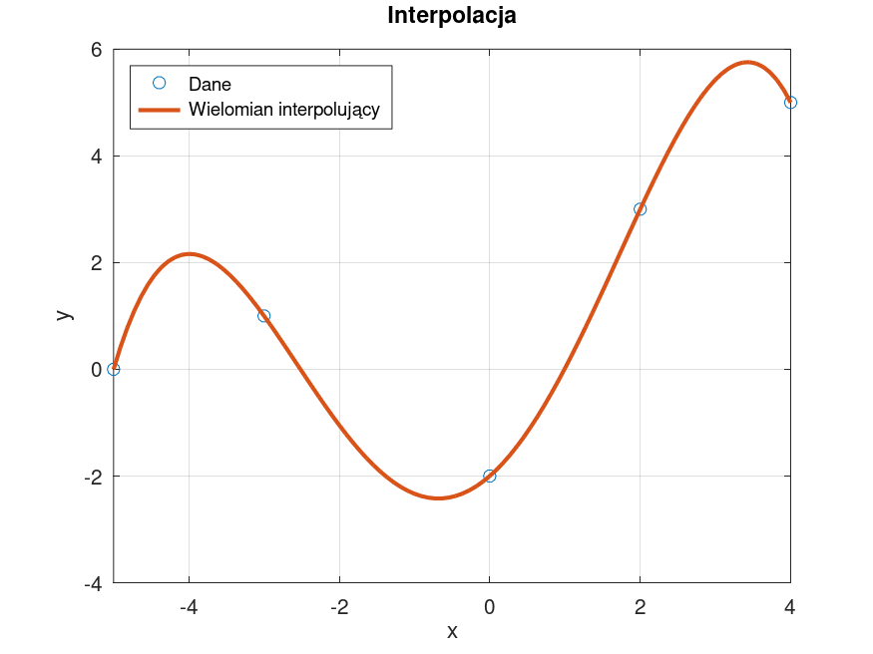

Arkusz1
 | w i | F(x)=x+2
0 |  | 2
1 | 3 | 3
2 |  | 4
3 | 5 | 5
4 |  | 6
i | xi | w i | F(x)=x+2
 | 0 |  | 2
0 | 1 | 3 | 3
 | 2 |  | 4
1 | 3 | 5 | 5
 | 4 |  | 6

Arkusz2
Wykres I
 | w i - I | F(x) - I
-1.5 |  | 6.25
-1 | 3 | 3
-0.5 |  | 1.25
0 | 1 | 1
0.5 |  | 2.25
1 | 5 | 5
i | x i | w i - I | w i - II | F(x) - I | F(x) - II
 | -1.5 |  | 1 | 6.25 | 1
0 | -1 | 3 | 3 | 3 | 3
 | -0.5 |  | 1 | 1.25 | 1
1 | 0 | 1 | 1 | 1 | 1
 | 0.5 |  | -1 | 2.25 | -1
2 | 1 | 5 | 5 | 5 | 5

a | b | c
1 | -1 | 1 | 3
0 | 0 | 1 | 1
1 | 1 | 1 | 5

Wykres II
 | w i - II | F(x) - II
-1.5 | 1 | 1
-1 | 3 | 3
-0.5 | 1 | 1
0 | 1 | 1
0.5 | -1 | -1
1 | 5 | 5
3
1
1

a | b | c | d | e | f
-7.59375 | 5.0625 | -3.375 | 2.25 | -1.5 | 1 | 1
-1 | 1 | -1 | 1 | -1 | 1 | 3
-0.03125 | 0.0625 | -0.125 | 0.25 | -0.5 | 1 | 1
0 | 0 | 0 | 0 | 0 | 1 | 1
0.03125 | 0.0625 | 0.125 | 0.25 | 0.5 | 1 | -1
1 | 1 | 1 | 1 | 1 | 1 | 5

6.4
9.3333333333
-4
-6.3333333333
-1.4
1

i | x i | w i - III | F(x) - III
0 | 0 | 0 | 0
1 | 0.7853981634 | 0.70710678119 | 0.70710678119
2 | 1.5707963268 | 1 | 1
3 | 2.3561944902 | 0.70710678119 | 0.70710678119
4 | 3.1415926536 | 1.2251484549E-16 | -2.0428103653E-14
5 | 3.926990817 | -0.70710678119 | -0.70710678119

a | b | c | d | e | f
0 | 0 | 0 | 0 | 0 | 1 | 0
0.29884734842 | 0.38050426185 | 0.48447307313 | 0.61685027507 | 0.7853981634 | 1 | 0.70710678119
9.5631151495 | 6.0880681896 | 3.875784585 | 2.4674011003 | 1.5707963268 | 1 | 1
72.619905667 | 30.82084521 | 13.080772975 | 5.5516524756 | 2.3561944902 | 1 | 0.70710678119
306.01968479 | 97.409091034 | 31.00627668 | 9.8696044011 | 3.1415926536 | 1 | 1.2251484549E-16
933.89796382 | 237.81516366 | 60.559134141 | 15.421256877 | 3.926990817 | 1 | -0.70710678119

 | -0.0028025752924
 | 0.059587142186 |  |  | pi/6
 | -0.29660243598 |  |  | 0.5235987756 | 0.49714051996 | -0.0028594800389 | 0.058299039781
 | 0.1261763267
 | 0.95637498107
 | 0

Arkusz3
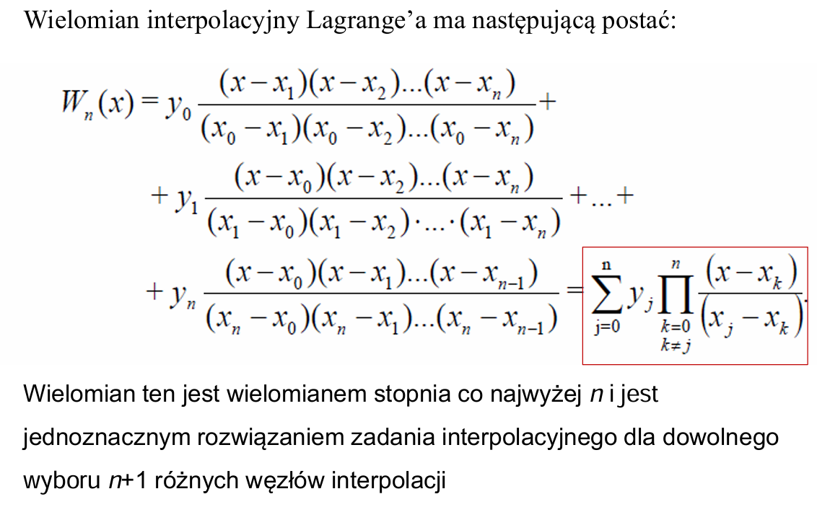
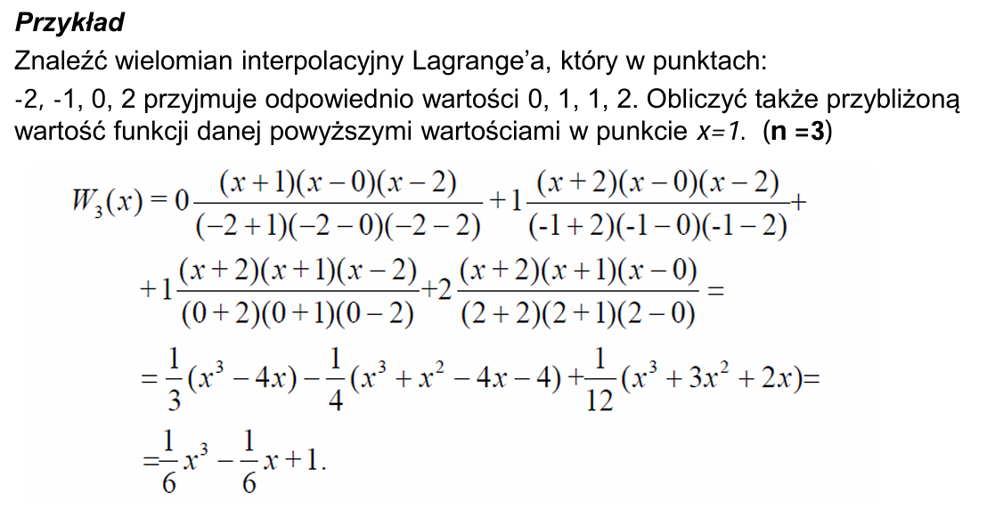
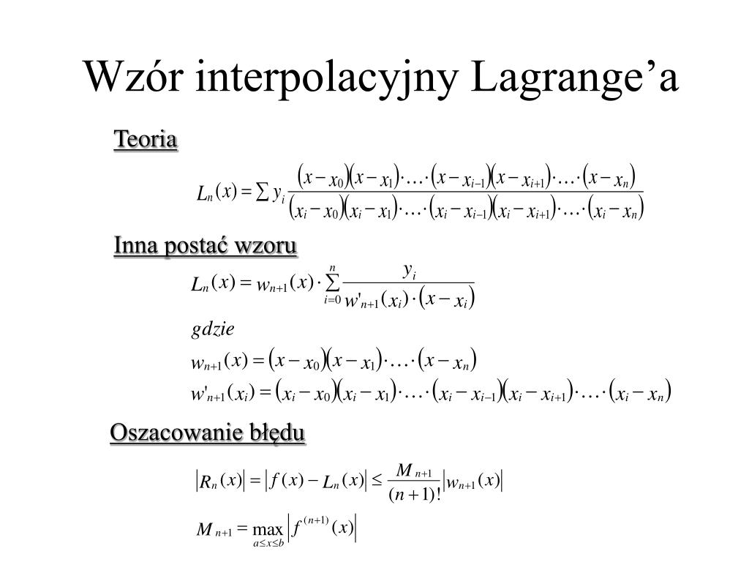
i | x i | w i | F(x)

0 | -1 | 2 | 2
1 | 0 | 1 | 1
2 | 1 | 3 | 3

Arkusz4
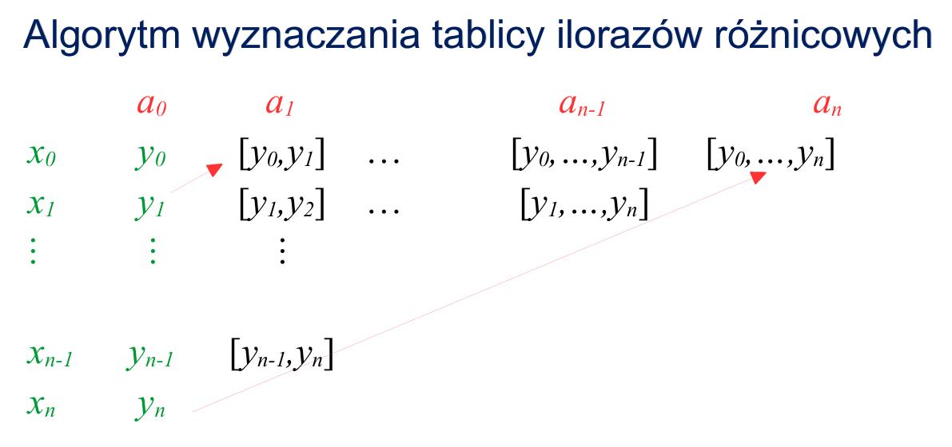
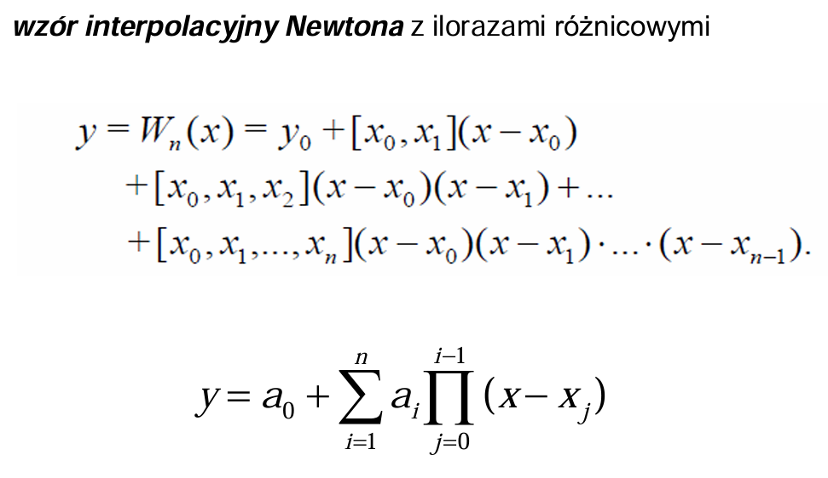
i | x i | w i |  |  |  | F(x)
 |  | a0 | a1 | a2 | a3
0 | -1 | 2 | -1 | 1.5 | -1 | 2
1 | 0 | 1 | 2 | -1.5 |  | 1
2 | 1 | 3 | -1 |  |  | 3
3 | 2 | 2 |  |  |  | 2

Arkusz5


